INDICE
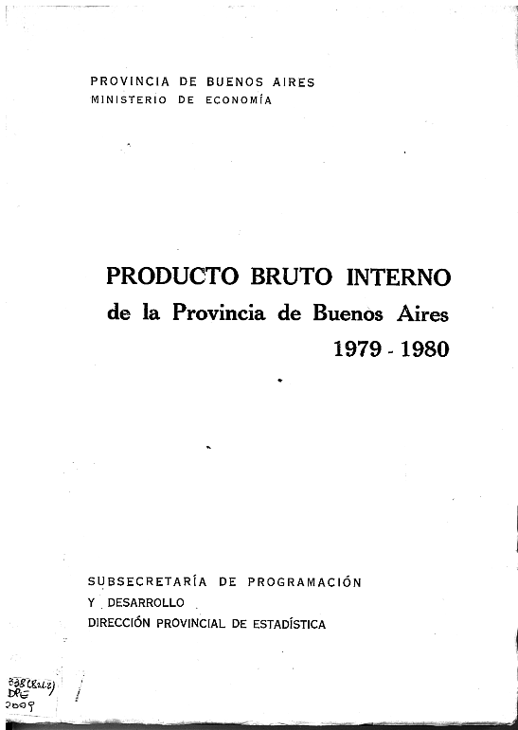
PRODUCTO BRUTO INTERNO DE LA PROVINCIA DE BUENOS AIRES
AÑO 1979- 1980

PRODUCTO BRUTO INTERNO | 9
PRODUCTO BRUTO INTERNO COMPOSICIÓN PORCENTUAL | 13
PRODUCTO BRUTO INTERNO (EN MILES DE PESOS) | 14 Y 15
VARIACIONES CON RESPECTO AL AÑO ANTERIOR | 16 Y 17
VARIACIONES CON RESPECTO AL AÑO ANTERIOR (EN MILLONES DE PESOS) | 18 Y 19
VARIACIONES CON RESPECTO AL AÑO ANTERIOR EN PORCENTAJE | 20 Y 21
INDICE DE VOLUMEN FÍSICO DE LA PRODUCCIÓN | 22
PRECIOS IMPLÍCITOS EN EL PRODUCTO BRUTO SECTORIAL | 23
PRODUCTO BRUTO INTERNO A COSTO CONSTANTE DE FACTORES | 27
PRODUCTO BRUTO INTERNO EN PORCENTAJE | 28
PRODUCTO BRUTO INTERNO COMPOSICIÓN PORCENTUAL | 36 Y 37
PRODUCTO BRUTO INTERNO AÑO 1979 | 40 a 51
PRODUCTO BRUTO INTERNO AÑO 1980 | 52 a 63
PRODUCTO BRUTO INTERNO A COSTO CORRIENTE DE FACTORES | 66 a 73
PRODUCTO BRUTO INTERNO PRECIOS CORRIENTES | 72 a 77
PRODUCTO BRUTO INTERNO A COSTO CONSTANTE DE FACTORES | 78 a 89
PRODUCTO BRUTO INTERNO AÑO BASE 1960 - AÑO 1979 | 90 a 101
PRODUCTO BRUTO INTERNO AÑO BASE 1970 - AÑO 1980 | 102 a 113
VALOR DE PRODUCIÓN AÑO 1979 | 116 a 127
VALOR DE PRODUCIÓN A PRECIOS DE 1970 | 128 a 139
VALOR DE PRODUCIÓN A PRECIOS DE 1960 | 140 a 151
VALOR DE PRODUCIÓN AÑO 1980 | 152 a 163
ESTRUCTURA ECONÓMICA DE LOS AÑOS 1970 - 1980 | 164 a 165

Pagina 14 Y 15
PROVINCIA
PRODUCTO BRUTO INTERNO
A COSTO DE FACTORES
SEGÚN SECTORES ECONOMICOS
(EN MILES DE PESOS)

PERIODO | Total Producto Bruto Interno | Agricultura, caza, silvicultura y pesca | Explotación de minas y canteras | Industria manufacturera | Construcciones | Electricidad, gas y agua | Comercio al por mayor, al por menor, restaurantes y hoteles | Transporte almacenamiento y comunicaciones | Establecimientos financieros, seguros y bienes inmuebles | Servicios comunales, sociales y personales

 | A PRECIOS DE 1960

1979 | 6,234,394 | 784,131 | 27,812 | 3,160,000 | 219,000 | 150,132 | 769,759 | 528,880 | 237,500 | 357,180
1980 | 6,131,710 | 762,206 | 29,147 | 3,065,796 | 233,000 | 157,430 | 737,251 | 536,730 | 247,919 | 362,231

 | A PRECIOS DE 1970

1979 | 34,661,858 | 4,732,206 | 130,493 | 16,509,187 | 1,611,506 | 970,300 | 3,769,332 | 2,658,612 | 1,701,493 | 2,578,729
1980 | 34,147,253 | 4,584,648 | 137,018 | 16,008,909 | 1,707,822 | 1,016,701 | 3,660,571 | 2,675,917 | 1,789,587 | 2,566,080

Existe un error de suma en el original. LOS NÚMEROS ESTÁN INVERTIDOS EN DICHA PUBLICACION. En 1979 dice 4.584.648 y en 1980 dice 4.732.205. Sin embargo, invirtiendo los números la suma resulta correcta

